GALERIA_MARCAS
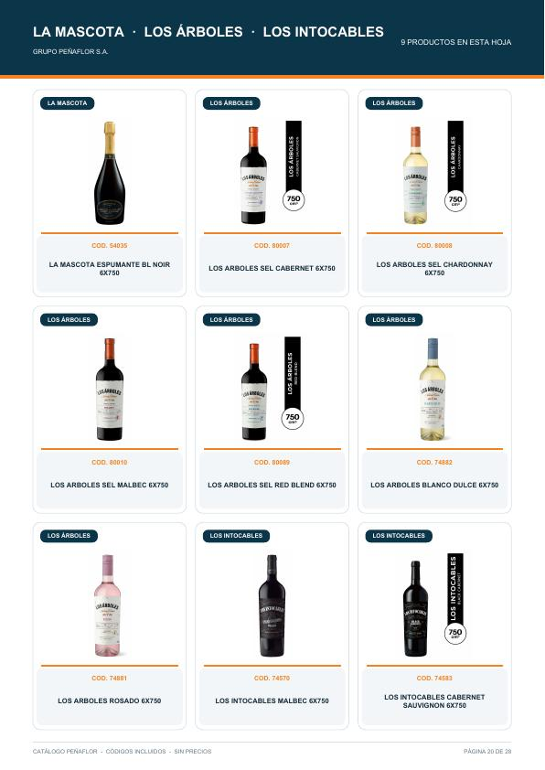
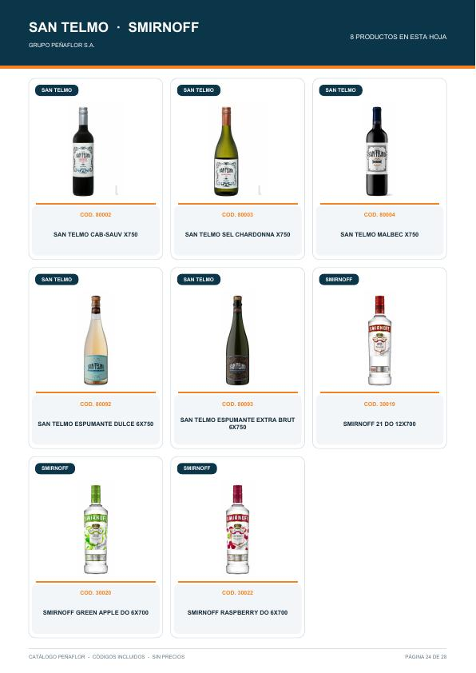
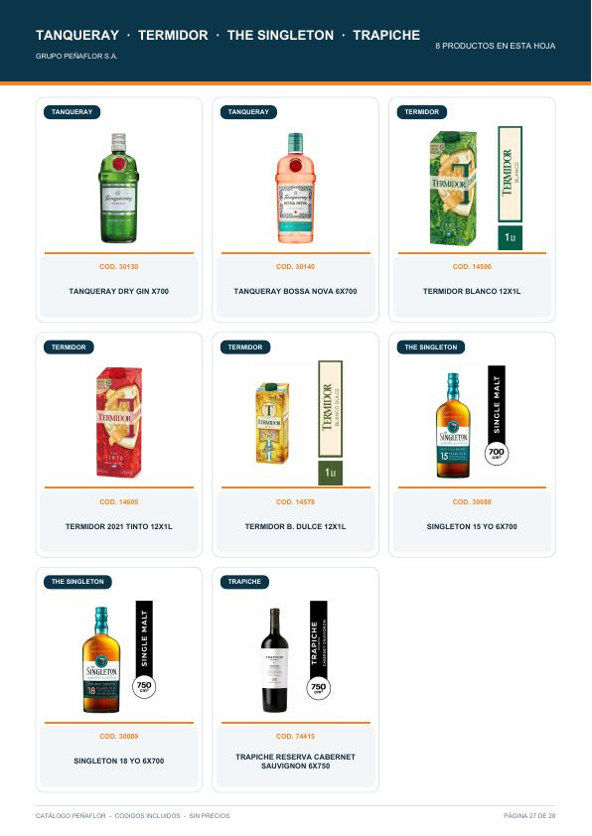
GALERÍA DE MARCAS
Referencias de producto tomadas del catálogo Peñaflor sin precios; útiles para la interfaz visual de Orbit.

Las imágenes quedan embebidas como referencia visual. Para producción web, conviene exportarlas luego como assets y guardar su ruta en Orbit.

Alaris · catálogo pág. 3 | Alma Mora · catálogo pág. 4 | Dada · catálogo pág. 8
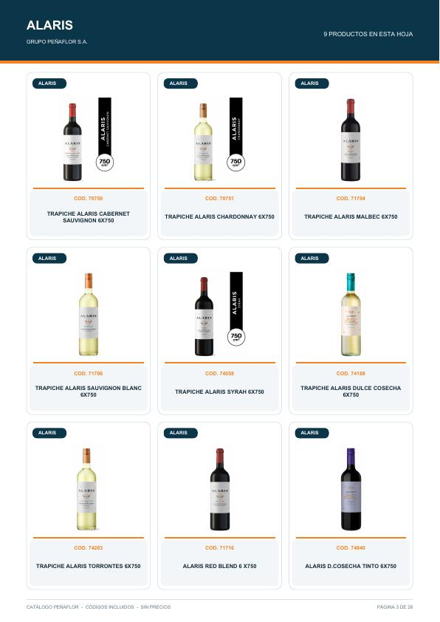
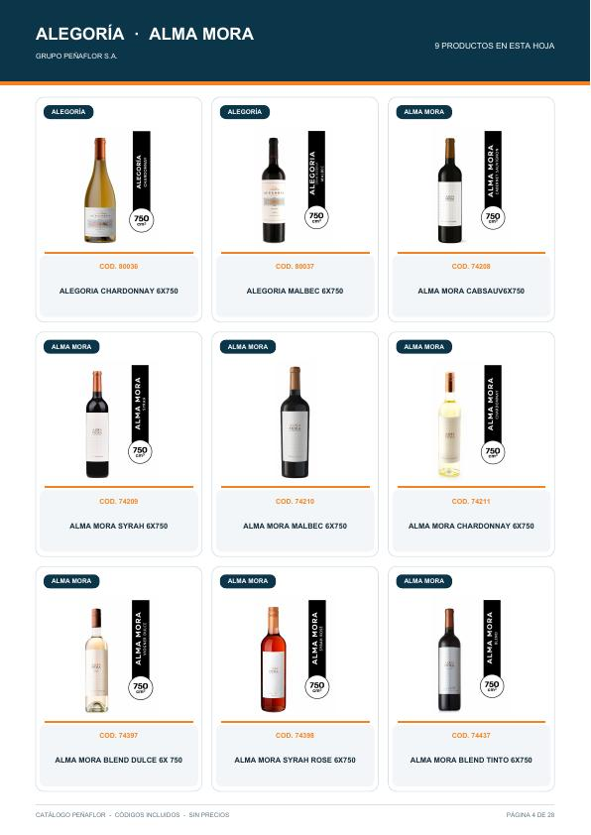
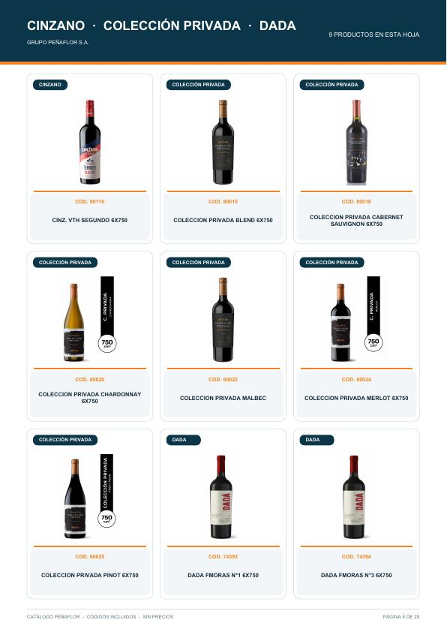

Don David · catálogo pág. 11 | Finca Las Moras · catálogo pág. 14 | Gordon's · catálogo pág. 17
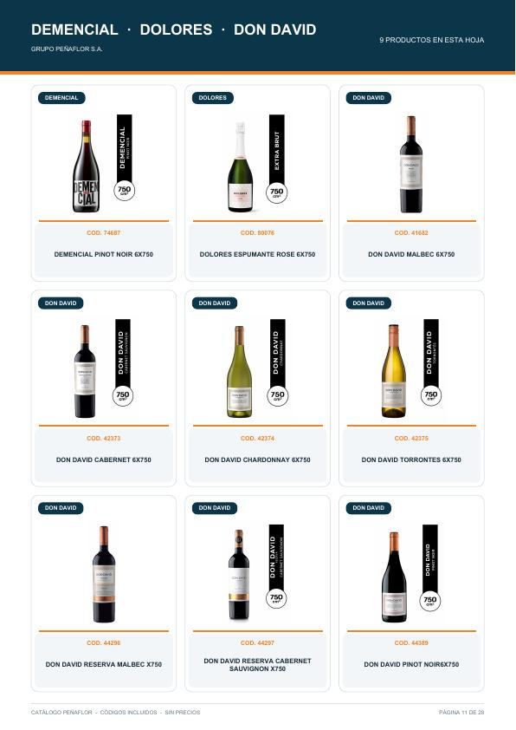
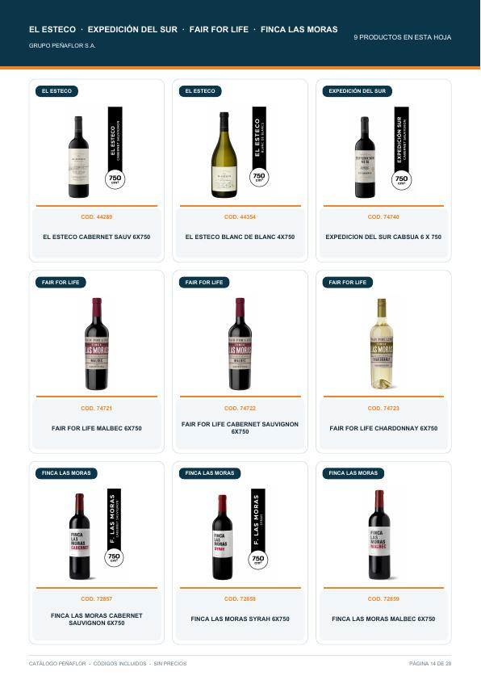
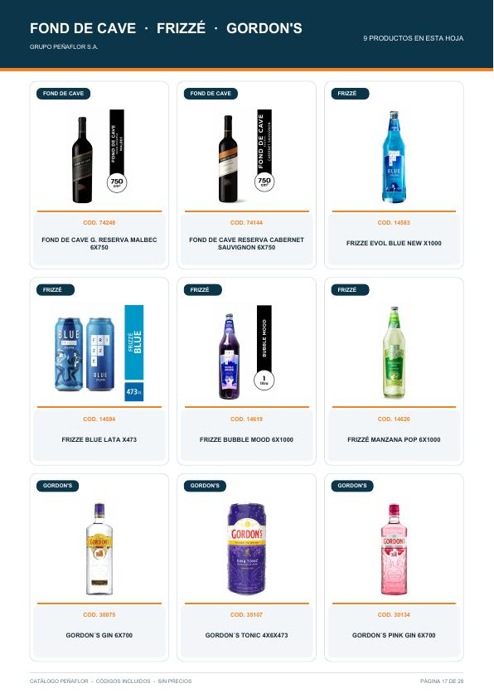

Los Árboles · catálogo pág. 20 | Smirnoff · catálogo pág. 24 | Trapiche Reserva · catálogo pág. 27

